상품제안서
볼빅 크리스탈 콤비 6구 볼마커 자석티세트 (3pc) 반반 골프공 combi | 상품코드: F26041

 |  |  |  |  |  |  | 02-412-0044 | www.easy1.co.kr
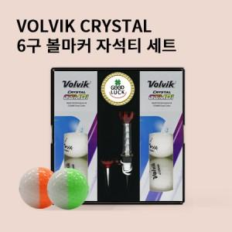

【상세/제작정보】

【인쇄/포장옵션】 | 전사 / 포장불가능

【공급단가】 | 수량 | 50~ | 100~ | 500~ | 1,000~ | 2,000~
*VAT별도 | 단가 | 31,250원 | 30,750원 | 30,000원 | 29,250원 | 28,750원

【상품 URL】 | https://dev.easy1.co.kr:443/src/goods_detail.php?gdno=26041

